解析
内容营销效果分析
【任务要求】
数据可视化：为了对比各渠道的内容阅读量与转发评论量，请选择对应数据，并分别使用合适的图形进行可视化呈现
数据可视化：为了对比各渠道的内容成交人数情况和店铺引流情况，请选择对应数据，并分别使用合适的图形进行可视化呈现。
综合分析：内容运营效果最好的渠道
综合分析：转化分析、渠道分析

【知识要点】
内容营销效果分析 | 核心监控指标
展示数据 | 属于基础数据，是一个直观的效果反馈，用来展示内容被点击、查阅的情况。包括覆盖人群、推荐量、阅读量、阅读次数等
转化数据 | 属于投入与回报数据，用于判断内容是否能够促进用户的转化，包括页面广告的点击次数、支付人数、支付金额等
传播数据 | 属于分享数据，用来表明内容的质量、趣味性等特征，检测数据主动转发、传播的情况
传播数据 | 用来衡量渠道投放质量、效果，它由产品的特性和受众人群定位所决定。内容可在多个平台进行推送，通过多平台的数据分析，确定目标用户集中地和喜欢的内容。

【重要技能点】
图表制作

【关键操作步骤】
第一题：数据可视化
操作思路：
第一步：下载源数据，选择渠道列与阅读量列，选择插入图表，选择柱状图即可。
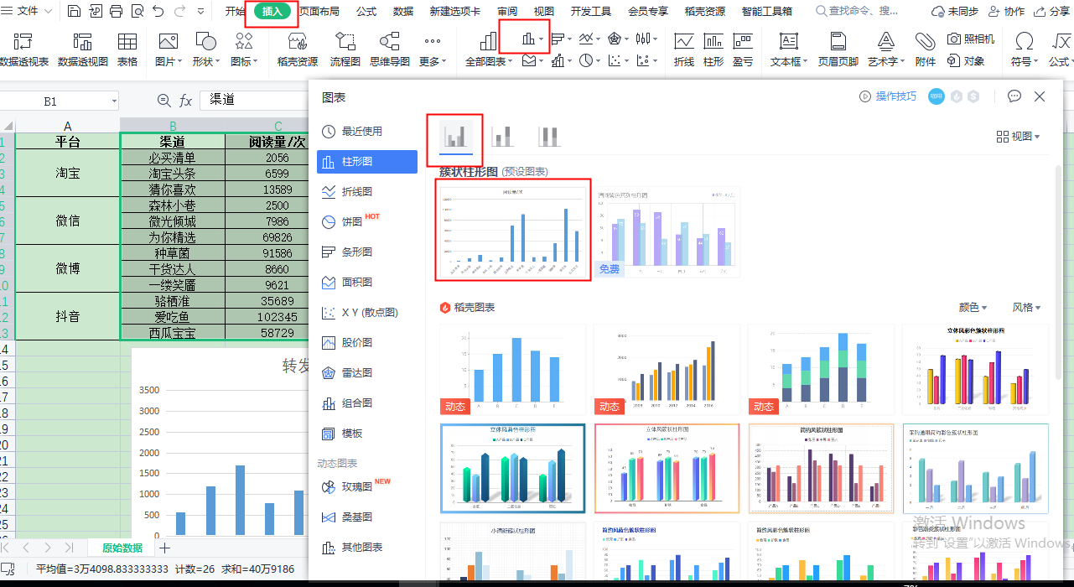

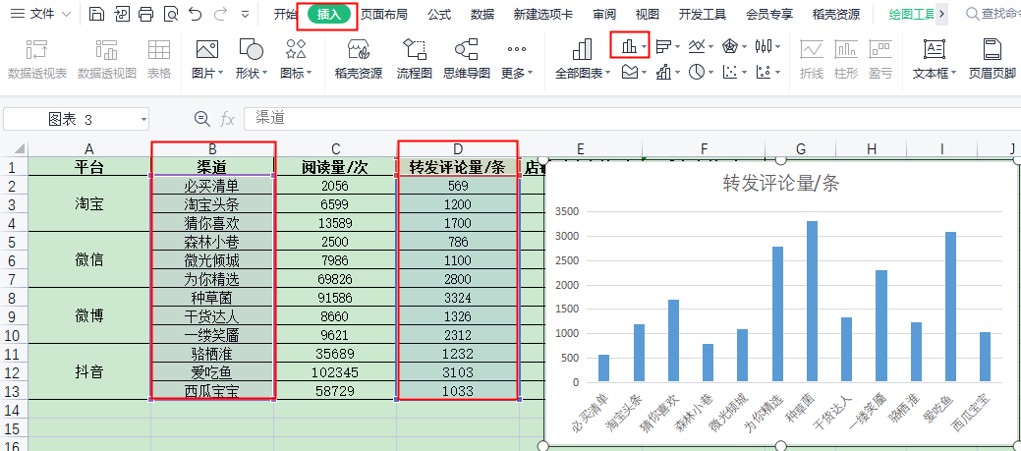
简答题第二题
操作思路：
第二步：选择渠道列与转发评论量列，操作步骤与第一步相同绘制图表。

第二题 数据可视化：
操作思路：
第一步：下载源数据，选择渠道列与阅读量列，选择插入图表，选择柱状图即可。
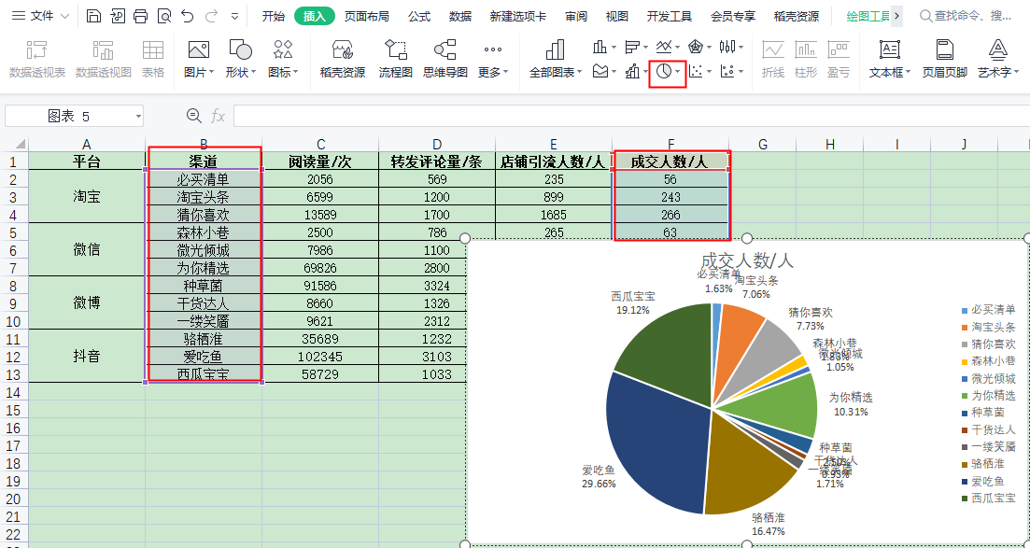
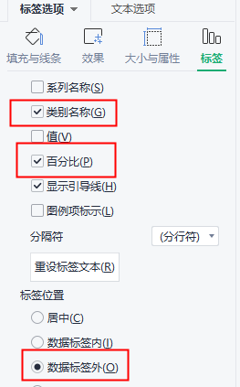

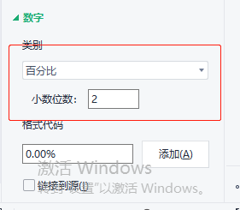

 |  | 注意要点： | 1、数据标签选择类目名称
 |  |  | 2、选择百分比
 |  |  | 3、标签位置选择外
 |  |  | 4、数字类类别选择百分比且小数2位
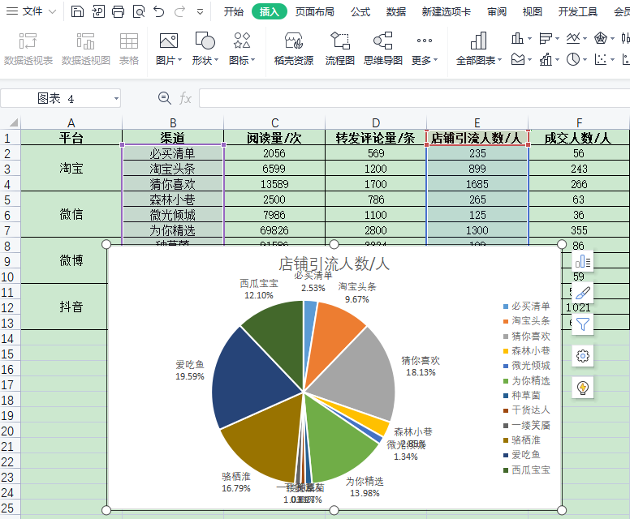
第二步：与第一步操作步骤相同，注意选择列为渠道与店铺引流人数

第三题：简答题
1、结合柱状图可以对比看出阅读量与评论转发量比较高的两个渠道是种草君与爱吃鱼。
2、结合饼状图可以看出店铺引流爱吃鱼与骆栖淮两个渠道最高，成交人数爱吃鱼与西瓜宝宝两个渠道
综合分析得出内容运营效果最好需要考虑四个维度，爱吃鱼渠道是4个维度综合表现最好的
第四题：简答题
判断比较好的渠道维度为：成交量重要维度。
通过维度进行判断得出：淘宝平台（猜你喜欢）微信平台（为你精选）微博（种草菌）抖音（爱吃鱼）

